信用交易
融资融券市场交易数据统计(2026-09-02)

标的证券 | 融资融券余额（亿元） | 融资余额（亿元） | 融券余额（亿元） | 融资买入额（亿元） | 融资融券规模变化（亿元） | 融资余额增幅(‰) | 融券余额增幅(%)
统计数据 | 26,609.90 | 26,230.75 | 294.28 | 1,487.81 | -55.32 | -2.08 | -0.60
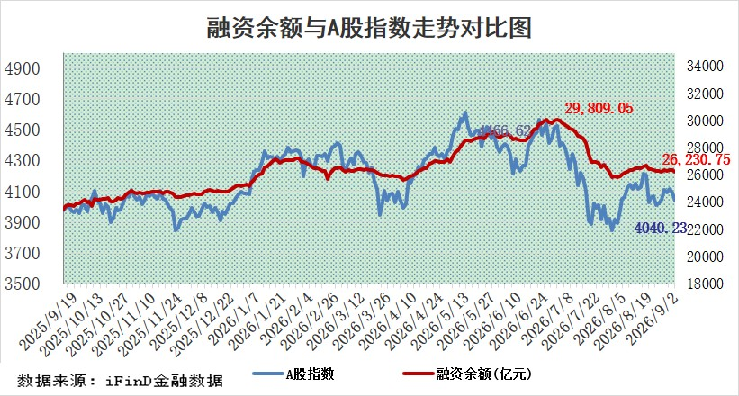

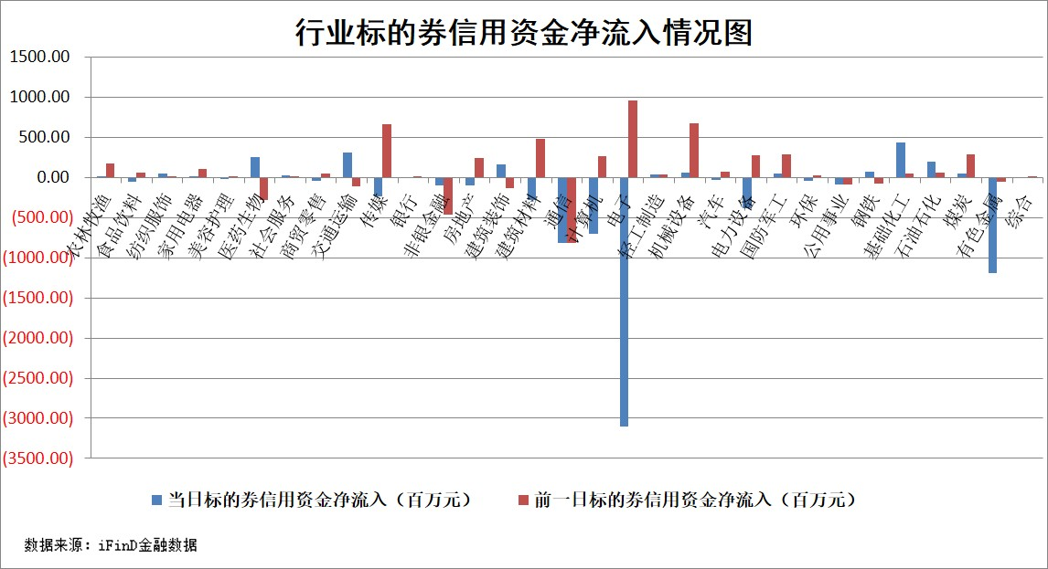

标的股票比较指标 |  | 融资余额/流通A股市值(%) | 融资余额增幅(%) | 融资买入额/成交金额(%) | （融资余额净增额-融券余额净增额）/流通A股市值(‱) | 融券余额降幅(%) | ABS[（融资余额净增额-融券余额净增额）/流通A股市值净增额-1](%)
前十名标的个股 |  | 福建水泥 | 九牧王 | 中触媒 | 万邦医药 | 通用电梯 | 惠康科技
 |  | 信凯科技 | 万邦医药 | 超颖电子 | 联域股份 | 誉衡药业 | 奥雅股份
 |  | 锴威特 | 顺控发展 | 乐惠国际 | 肯特股份 | 芳源股份 | 高澜股份
 |  | 禾望电气 | 掌阅科技 | 现代投资 | 爱克股份 | 时代出版 | 皓元医药
 |  | 天马科技 | 东百集团 | 东方创业 | 金健米业 | 泸天化 | 我爱我家
 |  | 西山科技 | 金健米业 | 五洲交通 | 科力装备 | 益客食品 | 吉宏股份
 |  | 华纺股份 | 联域股份 | 爱克股份 | 泰山石油 | 柏诚股份 | 世运电路
 |  | 苏州天脉 | 肯特股份 | 顺控发展 | 江龙船艇 | 锋尚文化 | 诚达药业
 |  | 华塑科技 | 冠龙节能 | 三未信安 | 动力源 | 万邦达 | 盟升电子
 |  | 华灿光电 | 晶丰明源 | 川恒股份 | 路德科技 | 富祥股份 | 神思电子
后十名标的个股 |  | 佳缘科技 | 我爱我家 | 有研硅 | 我爱我家 | 亚厦股份 | 国星光电
 |  | 农业银行 | 大有能源 | 宇邦新材 | 神农种业 | 成都先导 | 福龙马
 |  | 中国神华 | 神农种业 | 雪天盐业 | 锋尚文化 | 春秋电子 | 瑞德智能
 |  | 中信银行 | 楚天龙 | 佳缘科技 | 天洋新材 | 圣诺生物 | 阿尔特
 |  | 中国银行 | 盟科药业 | 海信家电 | 香溢融通 | 思泰克 | 世嘉科技
 |  | 中国石油 | 汇绿生态 | 太阳电缆 | 金帝股份 | 惠通科技 | 汇创达
 |  | 青岛港 | 天洋新材 | 浙江华远 | 天秦装备 | 北巴传媒 | 百川股份
 |  | 工商银行 | 太辰光 | 唐山港 | 楚天龙 | 旋极信息 | 肯特催化
 |  | 山东高速 | 唐山港 | 深水海纳 | 新力金融 | 鸥玛软件 | 博亚精工
 |  | 四川路桥 | 航天南湖 | 万辰集团 | 宏工科技 | 诺思格 | 海阳科技
说明：1.以上普通交易数据和信用交易数据皆以交易日收盘后数据为基准；2.上述标的证券总数据只计算标的证券市场总数据，不包括从标的证券中调出去标的证券数据，所以与交易所公布的总值略有不同； 3.上述行业采用申万一级行业分类；4.以上标的基金和标的个股中比较的6个指标值中：前5个（从左至右）为正向指标，值越大排名越靠前；第6个为逆向指标，值越小，排名越靠前；5.第6个指标中ABS[]表示求绝对值，其主要用于考量信用资金相对净流入对股价相对净变化的贡献程度；6.数据来源：iFinD金融数据。

